Revision1
 | region 1 |  |  |  |  |  |  |  |  |  |  |  |  |  | Región 1
ref | codigo planta | 1 | 2 | 3 | 4 | 5 | 6 | 7 | 8 | 9 | 10 | 11 | 12 | ref | 14 | 16 | 17 | 23 | 29 | 30 | 43 | 45 | 46 | 49 | 50
14 | 1112012 | 0.522 | 0.494 | 0.502 | 0.644 | 0.913 | 0.926 | 0.984 | 0.961 | 0.980 | 1.000 | 0.931 | 0.692 | codigo planta | 1112012 | 1112014 | 1112015 | 1112023 | 1112029 | 1112030 | 1112046 | 1112048 | 1112052 | 1112059 | 1112060
16 | 1112014 | 0.540 | 0.499 | 0.583 | 0.751 | 0.906 | 0.840 | 0.739 | 0.739 | 0.831 | 0.966 | 1.000 | 0.763 | 1 | 0.52 | 0.54 | 0.48 | 0.47 | 0.30 | 0.51 | 0.61 | 0.64 | 0.47 | 0.59 | 0.54
17 | 1112015 | 0.477 | 0.456 | 0.469 | 0.669 | 0.919 | 0.970 | 0.898 | 0.953 | 1.000 | 0.964 | 0.852 | 0.645 | 2 | 0.49 | 0.50 | 0.46 | 0.56 | 0.24 | 0.47 | 0.52 | 0.62 | 0.45 | 0.50 | 0.51
23 | 1112023 | 0.469 | 0.559 | 0.587 | 0.786 | 0.993 | 1.000 | 0.955 | 0.957 | 0.978 | 0.980 | 0.875 | 0.639 | 3 | 0.50 | 0.58 | 0.47 | 0.59 | 0.29 | 0.49 | 0.53 | 0.66 | 0.47 | 0.52 | 0.59
29 | 1112029 | 0.301 | 0.238 | 0.293 | 0.562 | 0.910 | 0.964 | 1.000 | 0.908 | 0.876 | 0.898 | 0.825 | 0.605 | 4 | 0.64 | 0.75 | 0.67 | 0.79 | 0.56 | 0.66 | 0.62 | 0.81 | 0.67 | 0.63 | 0.76
30 | 1112030 | 0.505 | 0.469 | 0.485 | 0.659 | 0.898 | 0.824 | 0.724 | 0.747 | 0.868 | 1.000 | 0.940 | 0.690 | 5 | 0.91 | 0.91 | 0.92 | 0.99 | 0.91 | 0.90 | 0.73 | 0.86 | 0.92 | 0.88 | 0.91
43 | 1112046 | 0.614 | 0.518 | 0.526 | 0.615 | 0.730 | 0.771 | 0.736 | 0.734 | 0.823 | 1.000 | 0.766 | 0.669 | 6 | 0.93 | 0.84 | 0.97 | 1.00 | 0.96 | 0.82 | 0.77 | 0.77 | 0.96 | 0.93 | 0.85
45 | 1112048 | 0.642 | 0.618 | 0.656 | 0.805 | 0.861 | 0.767 | 0.684 | 0.547 | 0.635 | 0.821 | 1.000 | 0.864 | 7 | 0.98 | 0.74 | 0.90 | 0.96 | 1.00 | 0.72 | 0.74 | 0.68 | 0.90 | 1.00 | 0.73
46 | 1112052 | 0.469 | 0.449 | 0.467 | 0.667 | 0.919 | 0.962 | 0.898 | 0.951 | 1.000 | 0.963 | 0.839 | 0.634 | 8 | 0.96 | 0.74 | 0.95 | 0.96 | 0.91 | 0.75 | 0.73 | 0.55 | 0.95 | 0.92 | 0.75
49 | 1112059 | 0.587 | 0.498 | 0.515 | 0.626 | 0.879 | 0.934 | 1.000 | 0.917 | 0.995 | 0.965 | 0.942 | 0.707 | 9 | 0.98 | 0.83 | 1.00 | 0.98 | 0.88 | 0.87 | 0.82 | 0.63 | 1.00 | 0.99 | 0.82
50 | 1112060 | 0.535 | 0.509 | 0.592 | 0.761 | 0.914 | 0.851 | 0.735 | 0.750 | 0.824 | 0.976 | 1.000 | 0.765 | 10 | 1.00 | 0.97 | 0.96 | 0.98 | 0.90 | 1.00 | 1.00 | 0.82 | 0.96 | 0.97 | 0.98
 |  |  |  |  |  |  |  |  |  |  |  |  |  | 11 | 0.93 | 1.00 | 0.85 | 0.88 | 0.82 | 0.94 | 0.77 | 1.00 | 0.84 | 0.94 | 1.00
 | region 2 |  |  |  |  |  |  |  |  |  |  |  |  | 12 | 0.69 | 0.76 | 0.65 | 0.64 | 0.61 | 0.69 | 0.67 | 0.86 | 0.63 | 0.71 | 0.76
1 | 1212001 | 0.318 | 0.337 | 0.492 | 0.858 | 1.000 | 0.776 | 0.567 | 0.631 | 0.719 | 0.959 | 0.990 | 0.671
27 | 1212027 | 0.661 | 0.613 | 0.725 | 0.832 | 0.981 | 0.905 | 0.759 | 0.700 | 0.648 | 0.787 | 1.000 | 0.914 |  | 1 | 27 | 47 | 48
47 | 1212057 | 0.458 | 0.442 | 0.474 | 0.650 | 1.000 | 0.784 | 0.808 | 0.686 | 0.692 | 0.853 | 0.760 | 0.616 | region 2 | 1212001 | 1212027 | 1212057 | 1212058
48 | 1212058 | 0.454 | 0.384 | 0.448 | 0.575 | 0.932 | 0.767 | 0.782 | 0.821 | 0.889 | 1.000 | 0.860 | 0.617 | 1 | 0.32 | 0.66 | 0.46 | 0.45
 |  |  |  |  |  |  |  |  |  |  |  |  |  | 2 | 0.34 | 0.61 | 0.44 | 0.38
 | region 3 |  |  |  |  |  |  |  |  |  |  |  |  | 3 | 0.49 | 0.72 | 0.47 | 0.45
2 | 1312002 | 0.442 | 0.432 | 0.486 | 0.693 | 0.896 | 0.858 | 0.785 | 0.835 | 0.951 | 1.000 | 0.874 | 0.592 | 4 | 0.86 | 0.83 | 0.65 | 0.58
3 | 1312003 | 0.433 | 0.395 | 0.481 | 0.773 | 0.859 | 0.656 | 0.582 | 0.660 | 0.780 | 1.000 | 0.981 | 0.657 | 5 | 1.00 | 0.98 | 1.00 | 0.93
4 | 1312004 | 0.472 | 0.509 | 0.642 | 0.860 | 0.892 | 0.796 | 0.669 | 0.730 | 0.838 | 1.000 | 0.975 | 0.692 | 6 | 0.78 | 0.91 | 0.78 | 0.77
5 | 1312005 | 0.818 | 0.732 | 0.770 | 0.785 | 0.826 | 0.550 | 0.360 | 0.353 | 0.501 | 0.754 | 1.000 | 0.981 | 7 | 0.57 | 0.76 | 0.81 | 0.78
6 | 1312006 | 0.583 | 0.599 | 0.678 | 0.887 | 0.977 | 1.000 | 0.966 | 0.823 | 0.697 | 0.834 | 0.850 | 0.770 | 8 | 0.63 | 0.70 | 0.69 | 0.82
12 | 1312010 | 0.598 | 0.487 | 0.585 | 0.723 | 0.764 | 0.571 | 0.393 | 0.296 | 0.409 | 0.691 | 1.000 | 0.872 | 9 | 0.72 | 0.65 | 0.69 | 0.89
15 | 1312013 | 0.591 | 0.515 | 0.483 | 0.633 | 0.694 | 0.597 | 0.459 | 0.435 | 0.568 | 0.918 | 1.000 | 0.783 | 10 | 0.96 | 0.79 | 0.85 | 1.00
18 | 1312016 | 0.568 | 0.511 | 0.603 | 0.809 | 0.882 | 0.715 | 0.607 | 0.680 | 0.873 | 1.000 | 0.959 | 0.710 | 11 | 0.99 | 1.00 | 0.76 | 0.86
20 | 1312018 | 0.517 | 0.484 | 0.551 | 0.737 | 0.941 | 0.834 | 0.691 | 0.679 | 0.815 | 0.958 | 1.000 | 0.749 | 12 | 0.67 | 0.91 | 0.62 | 0.62
28 | 1312028 | 0.609 | 0.548 | 0.643 | 0.813 | 1.000 | 0.827 | 0.709 | 0.607 | 0.618 | 0.722 | 0.966 | 0.845
41 | 1312042 | 0.720 | 0.724 | 0.835 | 0.931 | 1.000 | 0.753 | 0.519 | 0.492 | 0.632 | 0.882 | 0.964 | 0.916 |  | 2 | 3 | 4 | 5 | 6 | 12 | 15 | 18 | 20 | 28 | 41 | 42
42 | 1312043 | 0.618 | 0.603 | 0.626 | 0.753 | 0.809 | 0.565 | 0.400 | 0.387 | 0.604 | 0.830 | 1.000 | 0.789 | region 3 | 1312002 | 1312003 | 1312004 | 1312005 | 1312006 | 1312010 | 1312013 | 1312016 | 1312018 | 1312028 | 1312042 | 1312043
 |  |  |  |  |  |  |  |  |  |  |  |  |  | 1 | 0.44 | 0.43 | 0.47 | 0.82 | 0.58 | 0.60 | 0.59 | 0.57 | 0.52 | 0.61 | 0.72 | 0.62
 | region 4 |  |  |  |  |  |  |  |  |  |  |  |  | 2 | 0.43 | 0.39 | 0.51 | 0.73 | 0.60 | 0.49 | 0.52 | 0.51 | 0.48 | 0.55 | 0.72 | 0.60
10 | 1412008 | 0.083 | 0.076 | 0.116 | 0.263 | 0.515 | 0.817 | 1.000 | 0.824 | 0.484 | 0.416 | 0.378 | 0.204 | 3 | 0.49 | 0.48 | 0.64 | 0.77 | 0.68 | 0.59 | 0.48 | 0.60 | 0.55 | 0.64 | 0.83 | 0.63
13 | 1412011 | 0.099 | 0.148 | 0.248 | 0.510 | 0.744 | 0.963 | 1.000 | 0.675 | 0.484 | 0.424 | 0.381 | 0.204 | 4 | 0.69 | 0.77 | 0.86 | 0.78 | 0.89 | 0.72 | 0.63 | 0.81 | 0.74 | 0.81 | 0.93 | 0.75
19 | 1412017 | 0.107 | 0.128 | 0.216 | 0.448 | 0.735 | 0.936 | 1.000 | 0.724 | 0.470 | 0.401 | 0.354 | 0.210 | 5 | 0.90 | 0.86 | 0.89 | 0.83 | 0.98 | 0.76 | 0.69 | 0.88 | 0.94 | 1.00 | 1.00 | 0.81
21 | 1412019 | 0.502 | 0.587 | 0.757 | 0.885 | 0.766 | 0.436 | 0.280 | 0.355 | 0.227 | 0.599 | 1.000 | 0.842 | 6 | 0.86 | 0.66 | 0.80 | 0.55 | 1.00 | 0.57 | 0.60 | 0.72 | 0.83 | 0.83 | 0.75 | 0.57
24 | 1412024 | 0.698 | 0.629 | 0.736 | 0.778 | 0.843 | 0.714 | 0.606 | 0.561 | 0.585 | 0.857 | 1.000 | 0.874 | 7 | 0.79 | 0.58 | 0.67 | 0.36 | 0.97 | 0.39 | 0.46 | 0.61 | 0.69 | 0.71 | 0.52 | 0.40
25 | 1412025 | 0.627 | 0.574 | 0.653 | 0.849 | 0.855 | 0.703 | 0.526 | 0.487 | 0.546 | 0.841 | 1.000 | 0.833 | 8 | 0.84 | 0.66 | 0.73 | 0.35 | 0.82 | 0.30 | 0.44 | 0.68 | 0.68 | 0.61 | 0.49 | 0.39
26 | 1412026 | 0.622 | 0.568 | 0.649 | 0.880 | 0.864 | 0.702 | 0.523 | 0.481 | 0.544 | 0.835 | 1.000 | 0.827 | 9 | 0.95 | 0.78 | 0.84 | 0.50 | 0.70 | 0.41 | 0.57 | 0.87 | 0.81 | 0.62 | 0.63 | 0.60
31 | 1412032 | 0.124 | 0.137 | 0.212 | 0.442 | 0.699 | 0.919 | 1.000 | 0.833 | 0.516 | 0.396 | 0.333 | 0.209 | 10 | 1.00 | 1.00 | 1.00 | 0.75 | 0.83 | 0.69 | 0.92 | 1.00 | 0.96 | 0.72 | 0.88 | 0.83
32 | 1412033 | 0.104 | 0.119 | 0.184 | 0.382 | 0.645 | 0.903 | 1.000 | 0.753 | 0.449 | 0.330 | 0.282 | 0.174 | 11 | 0.87 | 0.98 | 0.97 | 1.00 | 0.85 | 1.00 | 1.00 | 0.96 | 1.00 | 0.97 | 0.96 | 1.00
33 | 1412034 | 0.081 | 0.094 | 0.173 | 0.389 | 0.731 | 0.977 | 1.000 | 0.877 | 0.596 | 0.504 | 0.463 | 0.210 | 12 | 0.59 | 0.66 | 0.69 | 0.98 | 0.77 | 0.87 | 0.78 | 0.71 | 0.75 | 0.84 | 0.92 | 0.79
34 | 1412035 | 0.168 | 0.202 | 0.367 | 0.620 | 0.887 | 0.753 | 0.637 | 0.473 | 0.299 | 0.651 | 1.000 | 0.680
35 | 1412036 | 0.095 | 0.118 | 0.217 | 0.368 | 0.586 | 0.820 | 1.000 | 0.644 | 0.355 | 0.430 | 0.472 | 0.210
36 | 1412037 | 0.053 | 0.053 | 0.100 | 0.228 | 0.457 | 0.757 | 1.000 | 0.650 | 0.300 | 0.282 | 0.277 | 0.134 |  | 10 | 13 | 19 | 21 | 24 | 25 | 26 | 31 | 32 | 33 | 34 | 35 | 36 | 37 | 38 | 39 | 40
37 | 1412038 | 0.322 | 0.336 | 0.531 | 0.784 | 0.830 | 0.632 | 0.596 | 0.542 | 0.546 | 0.885 | 1.000 | 0.608 | region 4 | 1412008 | 1412011 | 1412017 | 1412019 | 1412024 | 1412025 | 1412026 | 1412032 | 1412033 | 1412034 | 1412035 | 1412036 | 1412037 | 1412038 | 1412039 | 1412040 | 1412041
38 | 1412039 | 0.098 | 0.096 | 0.153 | 0.281 | 0.434 | 0.693 | 1.000 | 0.685 | 0.350 | 0.361 | 0.411 | 0.244 | 1 | 0.083 | 0.099 | 0.107 | 0.502 | 0.698 | 0.627 | 0.622 | 0.124 | 0.104 | 0.081 | 0.168 | 0.095 | 0.053 | 0.322 | 0.098 | 0.259 | 0.250
39 | 1412040 | 0.259 | 0.352 | 0.440 | 0.601 | 0.832 | 0.700 | 0.616 | 0.427 | 0.619 | 0.984 | 1.000 | 0.518 | 2 | 0.076 | 0.148 | 0.128 | 0.587 | 0.629 | 0.574 | 0.568 | 0.137 | 0.119 | 0.094 | 0.202 | 0.118 | 0.053 | 0.336 | 0.096 | 0.352 | 0.236
40 | 1412041 | 0.250 | 0.236 | 0.312 | 0.451 | 0.607 | 0.799 | 1.000 | 0.781 | 0.454 | 0.556 | 0.710 | 0.522 | 3 | 0.116 | 0.248 | 0.216 | 0.757 | 0.736 | 0.653 | 0.649 | 0.212 | 0.184 | 0.173 | 0.367 | 0.217 | 0.100 | 0.531 | 0.153 | 0.440 | 0.312
 |  |  |  |  |  |  |  |  |  |  |  |  |  | 4 | 0.263 | 0.510 | 0.448 | 0.885 | 0.778 | 0.849 | 0.880 | 0.442 | 0.382 | 0.389 | 0.620 | 0.368 | 0.228 | 0.784 | 0.281 | 0.601 | 0.451
 |  |  |  |  |  |  |  |  |  |  |  |  |  | 5 | 0.515 | 0.744 | 0.735 | 0.766 | 0.843 | 0.855 | 0.864 | 0.699 | 0.645 | 0.731 | 0.887 | 0.586 | 0.457 | 0.830 | 0.434 | 0.832 | 0.607
 | region 6 |  |  |  |  |  |  |  |  |  |  |  |  | 6 | 0.817 | 0.963 | 0.936 | 0.436 | 0.714 | 0.703 | 0.702 | 0.919 | 0.903 | 0.977 | 0.753 | 0.820 | 0.757 | 0.632 | 0.693 | 0.700 | 0.799
9 | 1612007 | 0.697 | 0.613 | 0.607 | 0.786 | 0.822 | 0.673 | 0.498 | 0.455 | 0.568 | 0.868 | 1.000 | 0.797 | 7 | 1.000 | 1.000 | 1.000 | 0.280 | 0.606 | 0.526 | 0.523 | 1.000 | 1.000 | 1.000 | 0.637 | 1.000 | 1.000 | 0.596 | 1.000 | 0.616 | 1.000
11 | 1612009 | 0.536 | 0.559 | 0.729 | 0.877 | 0.931 | 0.996 | 1.000 | 0.736 | 0.498 | 0.646 | 0.830 | 0.790 | 8 | 0.824 | 0.675 | 0.724 | 0.355 | 0.561 | 0.487 | 0.481 | 0.833 | 0.753 | 0.877 | 0.473 | 0.644 | 0.650 | 0.542 | 0.685 | 0.427 | 0.781
22 | 1612020 | 0.840 | 0.710 | 0.706 | 0.765 | 0.728 | 0.590 | 0.497 | 0.347 | 0.279 | 0.467 | 0.898 | 1.000 | 9 | 0.484 | 0.484 | 0.470 | 0.227 | 0.585 | 0.546 | 0.544 | 0.516 | 0.449 | 0.596 | 0.299 | 0.355 | 0.300 | 0.546 | 0.350 | 0.619 | 0.454
44 | 1612047 | 0.378 | 0.428 | 0.497 | 0.617 | 0.734 | 0.961 | 1.000 | 0.776 | 0.556 | 0.531 | 0.551 | 0.484 | 10 | 0.416 | 0.424 | 0.401 | 0.599 | 0.857 | 0.841 | 0.835 | 0.396 | 0.330 | 0.504 | 0.651 | 0.430 | 0.282 | 0.885 | 0.361 | 0.984 | 0.556
 |  |  |  |  |  |  |  |  |  |  |  |  |  | 11 | 0.378 | 0.381 | 0.354 | 1.000 | 1.000 | 1.000 | 1.000 | 0.333 | 0.282 | 0.463 | 1.000 | 0.472 | 0.277 | 1.000 | 0.411 | 1.000 | 0.710
 |  |  |  |  |  |  |  |  |  |  |  |  |  | 12 | 0.204 | 0.204 | 0.210 | 0.842 | 0.874 | 0.833 | 0.827 | 0.209 | 0.174 | 0.210 | 0.680 | 0.210 | 0.134 | 0.608 | 0.244 | 0.518 | 0.522

 |  |  |  |  |  |  |  |  |  |  |  |  |  |  | 9 | 11 | 22 | 44
 |  |  |  |  |  |  |  |  |  |  |  |  |  | region 6 | 1612007 | 1612009 | 1612020 | 1612047
 |  |  |  |  |  |  |  |  |  |  |  |  |  | 1 | 0.697 | 0.536 | 0.840 | 0.378
 |  |  |  |  |  |  |  |  |  |  |  |  |  | 2 | 0.613 | 0.559 | 0.710 | 0.428
 |  |  |  |  |  |  |  |  |  |  |  |  |  | 3 | 0.607 | 0.729 | 0.706 | 0.497
 |  |  |  |  |  |  |  |  |  |  |  |  |  | 4 | 0.786 | 0.877 | 0.765 | 0.617
 |  |  |  |  |  |  |  |  |  |  |  |  |  | 5 | 0.822 | 0.931 | 0.728 | 0.734
 |  |  |  |  |  |  |  |  |  |  |  |  |  | 6 | 0.673 | 0.996 | 0.590 | 0.961
 |  |  |  |  |  |  |  |  |  |  |  |  |  | 7 | 0.498 | 1.000 | 0.497 | 1.000
 |  |  |  |  |  |  |  |  |  |  |  |  |  | 8 | 0.455 | 0.736 | 0.347 | 0.776
 |  |  |  |  |  |  |  |  |  |  |  |  |  | 9 | 0.568 | 0.498 | 0.279 | 0.556
 |  |  |  |  |  |  |  |  |  |  |  |  |  | 10 | 0.868 | 0.646 | 0.467 | 0.531
 |  |  |  |  |  |  |  |  |  |  |  |  |  | 11 | 1.000 | 0.830 | 0.898 | 0.551
 |  |  |  |  |  |  |  |  |  |  |  |  |  | 12 | 0.797 | 0.790 | 1.000 | 0.484

Version final
 |  | R4 |  |  |  |  |  |  |  |  |  | R6 |  | R3
Tipología 1 |  | 10 | 13 | 19 | 31 | 32 | 33 | 35 | 36 | 38 | 40 | 11 | 44 | 6
 |  | Bata | Chuza | Guavio | Rucio | Negro | Tunjita | Tomine | Sisga | Baraya | Teusaca | Betania | El Quimbo | Amoya
 |  | 1412008 | 1412011 | 1412017 | 1412032 | 1412033 | 1412034 | 1412036 | 1412037 | 1412039 | 1412041 | 1612009 | 1612047 | 1312006 | mean
 | 1 | 0.083 | 0.099 | 0.107 | 0.124 | 0.104 | 0.081 | 0.095 | 0.053 | 0.098 | 0.250 | 0.536 | 0.378 | 0.583 | 0.199
 | 2 | 0.076 | 0.148 | 0.128 | 0.137 | 0.119 | 0.094 | 0.118 | 0.053 | 0.096 | 0.236 | 0.559 | 0.428 | 0.599 | 0.215
 | 3 | 0.116 | 0.248 | 0.216 | 0.212 | 0.184 | 0.173 | 0.217 | 0.100 | 0.153 | 0.312 | 0.729 | 0.497 | 0.678 | 0.295
 | 4 | 0.263 | 0.510 | 0.448 | 0.442 | 0.382 | 0.389 | 0.368 | 0.228 | 0.281 | 0.451 | 0.877 | 0.617 | 0.887 | 0.473
 | 5 | 0.515 | 0.744 | 0.735 | 0.699 | 0.645 | 0.731 | 0.586 | 0.457 | 0.434 | 0.607 | 0.931 | 0.734 | 0.977 | 0.676
 | 6 | 0.817 | 0.963 | 0.936 | 0.919 | 0.903 | 0.977 | 0.820 | 0.757 | 0.693 | 0.799 | 0.996 | 0.961 | 1.000 | 0.888
 | 7 | 1.000 | 1.000 | 1.000 | 1.000 | 1.000 | 1.000 | 1.000 | 1.000 | 1.000 | 1.000 | 1.000 | 1.000 | 0.966 | 0.997
 | 8 | 0.824 | 0.675 | 0.724 | 0.833 | 0.753 | 0.877 | 0.644 | 0.650 | 0.685 | 0.781 | 0.736 | 0.776 | 0.823 | 0.752
 | 9 | 0.484 | 0.484 | 0.470 | 0.516 | 0.449 | 0.596 | 0.355 | 0.300 | 0.350 | 0.454 | 0.498 | 0.556 | 0.697 | 0.477
 | 10 | 0.416 | 0.424 | 0.401 | 0.396 | 0.330 | 0.504 | 0.430 | 0.282 | 0.361 | 0.556 | 0.646 | 0.531 | 0.834 | 0.470
 | 11 | 0.378 | 0.381 | 0.354 | 0.333 | 0.282 | 0.463 | 0.472 | 0.277 | 0.411 | 0.710 | 0.830 | 0.551 | 0.850 | 0.484
 | 12 | 0.204 | 0.204 | 0.210 | 0.209 | 0.174 | 0.210 | 0.210 | 0.134 | 0.244 | 0.522 | 0.790 | 0.484 | 0.770 | 0.336

 |  | R6 |  | R4 |  |  | R3 |  |  |  |  | R4
Tipología 2 |  | 9 | 22 | 24 | 25 | 26 | 5 | 12 | 15 | 41 | 42 | 21 | 28 | 27 |  | Guarino | Teusaca | Checua | Sisga | Chinchina | Campo Alegre | San Eugenio | Salvajina | Alto Achincaya | Calima | Digua
 |  | Alto Achincaya | Salvajina | Chinchina | Campo Alegre | San Eugenio | Miel I | Calima | Digua | Guarino | Manso | Prado | San Francisco | Estrella |  | 1312042 | 1412041 | 1412040 | 1412037 | 1412024 | 1412025 | 1412026 | 1612020 | 1612007 | 1312010 | 1312013 | Miel I | Guarino
 |  | 1612007 | 1612020 | 1412024 | 1412025 | 1412026 | 1312005 | 1312010 | 1312013 | 1312042 | 1312043 | 1412019 | 1312028 | 1212027 |  | 0.720 | 0.250 | 0.259 | 0.053 | 1412024 | 1412025 | 1412026 | 1612020 | 1612007 | 1312010 | 1312013 | 1312005 | 1312042
 | 1 | 0.697 | 0.840 | 0.698 | 0.627 | 0.622 | 0.818 | 0.598 | 0.591 | 0.720 | 0.618 | 0.502 | 0.609 | 0.661 |  | 0.724 | 0.236 | 0.352 | 0.053 | 0.698 | 0.627 | 0.622 | 0.840 | 0.697 | 0.598 | 0.591 | 0.818 | 0.720
 | 2 | 0.613 | 0.710 | 0.629 | 0.574 | 0.568 | 0.732 | 0.487 | 0.515 | 0.724 | 0.603 | 0.587 | 0.548 | 0.613 |  | 0.835 | 0.312 | 0.440 | 0.100 | 0.629 | 0.574 | 0.568 | 0.710 | 0.613 | 0.487 | 0.515 | 0.732 | 0.724
 | 3 | 0.607 | 0.706 | 0.736 | 0.653 | 0.649 | 0.770 | 0.585 | 0.483 | 0.835 | 0.626 | 0.757 | 0.643 | 0.725 |  | 0.931 | 0.451 | 0.601 | 0.228 | 0.736 | 0.653 | 0.649 | 0.706 | 0.607 | 0.585 | 0.483 | 0.770 | 0.835
 | 4 | 0.786 | 0.765 | 0.778 | 0.849 | 0.880 | 0.785 | 0.723 | 0.633 | 0.931 | 0.753 | 0.885 | 0.813 | 0.832 |  | 1.000 | 0.607 | 0.832 | 0.457 | 0.778 | 0.849 | 0.880 | 0.765 | 0.786 | 0.723 | 0.633 | 0.785 | 0.931
 | 5 | 0.822 | 0.728 | 0.843 | 0.855 | 0.864 | 0.826 | 0.764 | 0.694 | 1.000 | 0.809 | 0.766 | 1.000 | 0.981 |  | 0.753 | 0.799 | 0.700 | 0.757 | 0.843 | 0.855 | 0.864 | 0.728 | 0.822 | 0.764 | 0.694 | 0.826 | 1.000
 | 6 | 0.673 | 0.590 | 0.714 | 0.703 | 0.702 | 0.550 | 0.571 | 0.597 | 0.753 | 0.565 | 0.436 | 0.827 | 0.905 |  | 0.519 | 1.000 | 0.616 | 1.000 | 0.714 | 0.703 | 0.702 | 0.590 | 0.673 | 0.571 | 0.597 | 0.550 | 0.753
 | 7 | 0.498 | 0.497 | 0.606 | 0.526 | 0.523 | 0.360 | 0.393 | 0.459 | 0.519 | 0.400 | 0.280 | 0.709 | 0.759 |  | 0.492 | 0.781 | 0.427 | 0.650 | 0.606 | 0.526 | 0.523 | 0.497 | 0.498 | 0.393 | 0.459 | 0.360 | 0.519
 | 8 | 0.455 | 0.347 | 0.561 | 0.487 | 0.481 | 0.353 | 0.296 | 0.435 | 0.492 | 0.387 | 0.355 | 0.607 | 0.700 |  | 0.632 | 0.454 | 0.619 | 0.300 | 0.561 | 0.487 | 0.481 | 0.347 | 0.455 | 0.296 | 0.435 | 0.353 | 0.492
 | 9 | 0.568 | 0.279 | 0.585 | 0.546 | 0.544 | 0.501 | 0.409 | 0.568 | 0.632 | 0.604 | 0.227 | 0.618 | 0.648 |  | 0.882 | 0.556 | 0.984 | 0.282 | 0.585 | 0.546 | 0.544 | 0.279 | 0.568 | 0.409 | 0.568 | 0.501 | 0.632
 | 10 | 0.868 | 0.467 | 0.857 | 0.841 | 0.835 | 0.754 | 0.691 | 0.918 | 0.882 | 0.830 | 0.599 | 0.722 | 0.787 |  | 0.964 | 0.710 | 1.000 | 0.277 | 0.857 | 0.841 | 0.835 | 0.467 | 0.868 | 0.691 | 0.918 | 0.754 | 0.882
 | 11 | 1.000 | 0.898 | 1.000 | 1.000 | 1.000 | 1.000 | 1.000 | 1.000 | 0.964 | 1.000 | 1.000 | 0.966 | 1.000 |  | 0.916 | 0.522 | 0.518 | 0.134 | 1.000 | 1.000 | 1.000 | 0.898 | 1.000 | 1.000 | 1.000 | 1.000 | 0.964
 | 12 | 0.797 | 1.000 | 0.874 | 0.833 | 0.827 | 0.981 | 0.872 | 0.783 | 0.916 | 0.789 | 0.842 | 0.845 | 0.914 |  |  |  |  |  | 0.874 | 0.833 | 0.827 | 1.000 | 0.797 | 0.872 | 0.783 | 0.981 | 0.916
 |  |  |  |  |  |  |  |  |  |  |  |  |  |  |  |  | Prado | Betania | Pesacadero
 |  | R3 |  |  |  |  |  | R2 |  | R1 |  |  |  |  |  |  | 1412019 | 1612009 | 1112048
Tipología 3 |  |  | 3 | 4 | 18 | 20 | 47 | 16 | 30 | 43 | 45 | 50 |  |  |  |  | 0.502 | 0.536 | 0.642
 |  |  | San Carlos | Calderas | Guatapé | Nare | Nechi | Grande Tasajera | Porce II | Porce III | Pescadero | Quebradona |  |  |  |  | 0.587 | 0.559 | 0.618
 |  |  | 1312003 | 1312004 | 1312016 | 1312018 | 1212057 | 1112014 | 1112030 | 1112046 | 1112048 | 1112060 |  |  | mean |  | 0.757 | 0.729 | 0.656
 | 1 |  | 0.433 | 0.472 | 0.568 | 0.517 | 0.458 | 0.540 | 0.505 | 0.614 | 0.642 | 0.535 |  |  | 0.528 |  | 0.885 | 0.877 | 0.805
 | 2 |  | 0.395 | 0.509 | 0.511 | 0.484 | 0.442 | 0.499 | 0.469 | 0.518 | 0.618 | 0.509 |  |  | 0.495 |  | 0.766 | 0.931 | 0.861
 | 3 |  | 0.481 | 0.642 | 0.603 | 0.551 | 0.474 | 0.583 | 0.485 | 0.526 | 0.656 | 0.592 |  |  | 0.559 |  | 0.436 | 0.996 | 0.767
 | 4 |  | 0.773 | 0.860 | 0.809 | 0.737 | 0.650 | 0.751 | 0.659 | 0.615 | 0.805 | 0.761 |  |  | 0.742 |  | 0.280 | 1.000 | 0.684
 | 5 |  | 0.859 | 0.892 | 0.882 | 0.941 | 1.000 | 0.906 | 0.898 | 0.730 | 0.861 | 0.914 |  |  | 0.888 |  | 0.355 | 0.736 | 0.547
 | 6 |  | 0.656 | 0.796 | 0.715 | 0.834 | 0.784 | 0.840 | 0.824 | 0.771 | 0.767 | 0.851 |  |  | 0.784 |  | 0.227 | 0.498 | 0.635
 | 7 |  | 0.582 | 0.669 | 0.607 | 0.691 | 0.808 | 0.739 | 0.724 | 0.736 | 0.684 | 0.735 |  |  | 0.698 |  | 0.599 | 0.646 | 0.821
 | 8 |  | 0.660 | 0.730 | 0.680 | 0.679 | 0.686 | 0.739 | 0.747 | 0.734 | 0.547 | 0.750 |  |  | 0.695 |  | 1.000 | 0.830 | 1.000
 | 9 |  | 0.780 | 0.838 | 0.873 | 0.815 | 0.692 | 0.831 | 0.868 | 0.823 | 0.635 | 0.824 |  |  | 0.798 |  | 0.842 | 0.790 | 0.864
 | 10 |  | 1.000 | 1.000 | 1.000 | 0.958 | 0.853 | 0.966 | 1.000 | 1.000 | 0.821 | 0.976 |  |  | 0.957
 | 11 |  | 0.981 | 0.975 | 0.959 | 1.000 | 0.760 | 1.000 | 0.940 | 0.766 | 1.000 | 1.000 |  |  | 0.938
 | 12 |  | 0.657 | 0.692 | 0.710 | 0.749 | 0.616 | 0.763 | 0.690 | 0.669 | 0.864 | 0.765 |  |  | 0.718

 |  | R4
Tipología 4 |  | 1 | 34 | 37 | 39
 |  | Sogamoso | Alicahin | Neusa | Checua
 |  | 1212001 | 1412035 | 1412038 | 1412040 | mean
 | 1 | 0.318 | 0.168 | 0.322 | 0.259 | 0.267
 | 2 | 0.337 | 0.202 | 0.336 | 0.352 | 0.307
 | 3 | 0.492 | 0.367 | 0.531 | 0.440 | 0.458
 | 4 | 0.858 | 0.620 | 0.784 | 0.601 | 0.715
 | 5 | 1.000 | 0.887 | 0.830 | 0.832 | 0.888
 | 6 | 0.776 | 0.753 | 0.632 | 0.700 | 0.715
 | 7 | 0.567 | 0.637 | 0.596 | 0.616 | 0.604
 | 8 | 0.631 | 0.473 | 0.542 | 0.427 | 0.518
 | 9 | 0.719 | 0.299 | 0.546 | 0.619 | 0.546
 | 10 | 0.959 | 0.651 | 0.885 | 0.984 | 0.870
 | 11 | 0.990 | 1.000 | 1.000 | 1.000 | 0.997
 | 12 | 0.671 | 0.680 | 0.608 | 0.518 | 0.620

 |  | R1 |  |  |  |  |  | R2 | R3
Tipología 5 |  | 14 | 17 | 23 | 29 | 46 | 49 | 48 | 2
 |  | Concepcion | Guadalupe | Tenche | Urra | canasgordas | dolores | pajarito | San Lorenzo
 |  | 1112012 | 1112015 | 1112023 | 1112029 | 1112052 | 1112059 | 1212058 | 1312002 | mean
 | 1 | 0.522 | 0.477 | 0.469 | 0.301 | 0.469 | 0.587 | 0.454 | 0.442 | 0.465
 | 2 | 0.494 | 0.456 | 0.559 | 0.238 | 0.449 | 0.498 | 0.384 | 0.432 | 0.439
 | 3 | 0.502 | 0.469 | 0.587 | 0.293 | 0.467 | 0.515 | 0.448 | 0.486 | 0.471
 | 4 | 0.644 | 0.669 | 0.786 | 0.562 | 0.667 | 0.626 | 0.575 | 0.693 | 0.653
 | 5 | 0.913 | 0.919 | 0.993 | 0.910 | 0.919 | 0.879 | 0.932 | 0.896 | 0.920
 | 6 | 0.926 | 0.970 | 1.000 | 0.964 | 0.962 | 0.934 | 0.767 | 0.858 | 0.923
 | 7 | 0.984 | 0.898 | 0.955 | 1.000 | 0.898 | 1.000 | 0.782 | 0.785 | 0.913
 | 8 | 0.961 | 0.953 | 0.957 | 0.908 | 0.951 | 0.917 | 0.821 | 0.835 | 0.913
 | 9 | 0.980 | 1.000 | 0.978 | 0.876 | 1.000 | 0.995 | 0.889 | 0.951 | 0.959
 | 10 | 1.000 | 0.964 | 0.980 | 0.898 | 0.963 | 0.965 | 1.000 | 1.000 | 0.971
 | 11 | 0.931 | 0.852 | 0.875 | 0.825 | 0.839 | 0.942 | 0.860 | 0.874 | 0.875
 | 12 | 0.692 | 0.645 | 0.639 | 0.605 | 0.634 | 0.707 | 0.617 | 0.592 | 0.641

 | Para imprimir
 | T1 |  | T2 |  | T3 |  | T4 |  | T5
 | Bata | 1412008 | Alto Achincaya | 1612007 | San Carlos | 1312003 | Sogamoso | 1212001 | Concepcion | 1112012
 | Chuza | 1412011 | Salvajina | 1612020 | Calderas | 1312004 | Alicahin | 1412035 | Guadalupe | 1112015
 | Guavio | 1412017 | Chinchina | 1412024 | Guatapé | 1312016 | Neusa | 1412038 | Tenche | 1112023
 | Rucio | 1412032 | Campo Alegre | 1412025 | Nare | 1312018 | Checua | 1412040 | Urra | 1112029
 | Negro | 1412033 | San Eugenio | 1412026 | San Francisco | 1312028 |  |  | canasgordas | 1112052
 | Tunjita | 1412034 | Miel I | 1312005 | Estrella | 1212027 |  |  | dolores | 1112059
 | Tomine | 1412036 | Calima | 1312010 | Nechi | 1212057 |  |  | pajarito | 1212058
 | Sisga | 1412037 | Digua | 1312013 | Grande Tasajera | 1112014 |  |  | San Lorenzo | 1312002
 | Baraya | 1412039 | Guarino | 1312042 | Porce II | 1112030
 | Teusaca | 1412041 | Manso | 1312043 | Porce III | 1112046
 | Betania | 1612009 | Prado | 1412019 | Pescadero | 1112048
 | El Quimbo | 1612047 |  |  | Quebradona | 1112060
 | Amoya | 1312006

Hoja3
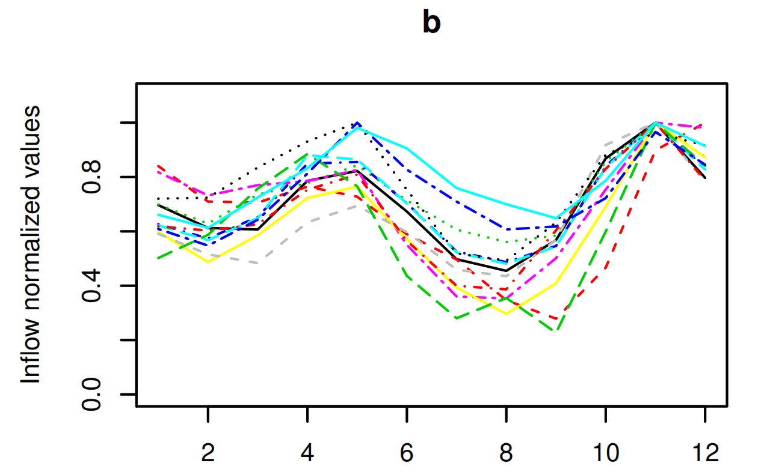
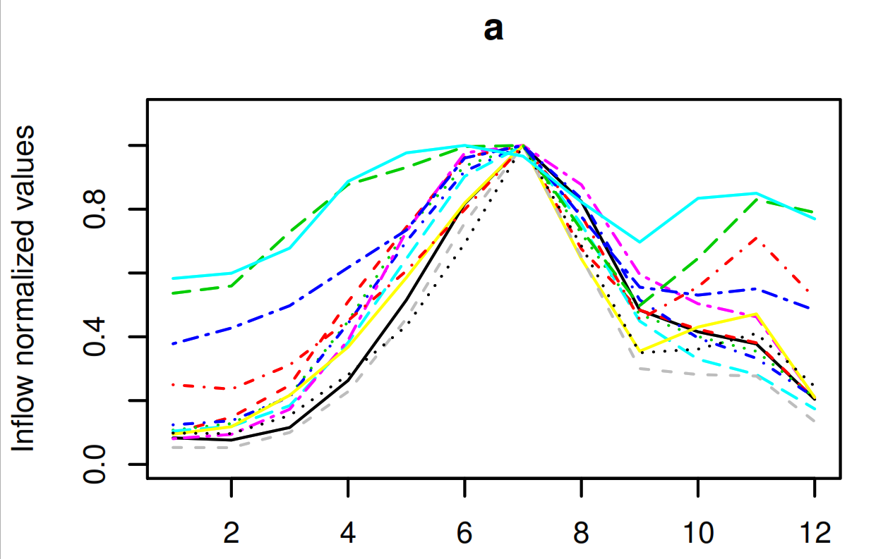
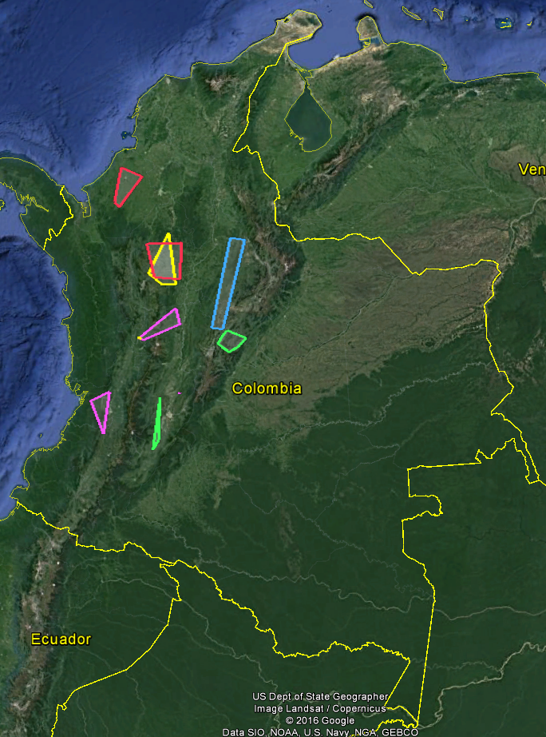
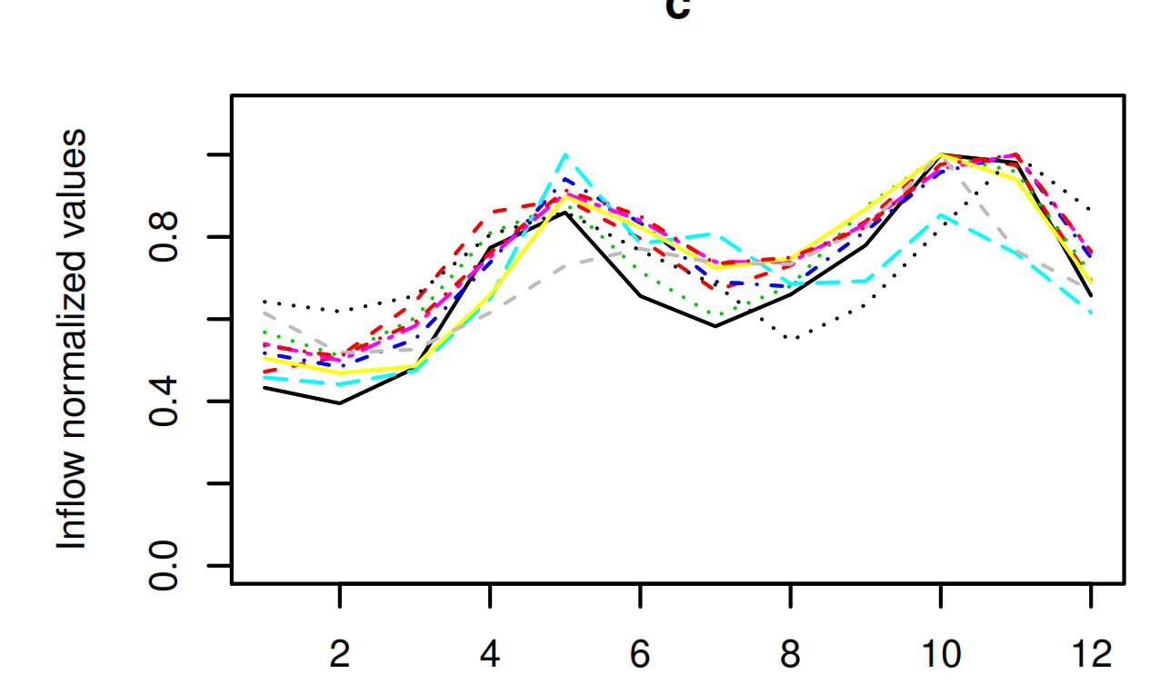
Patron 1 |  | Patron 2 |  | Patron 3 |  | Patron 4
Bata | 1412008 | Alto Achincaya | 1612007 | San Carlos | 1312003 | Sogamoso | 1212001
Chuza | 1412011 | Salvajina | 1612020 | Calderas | 1312004 | Alicahin | 1412035
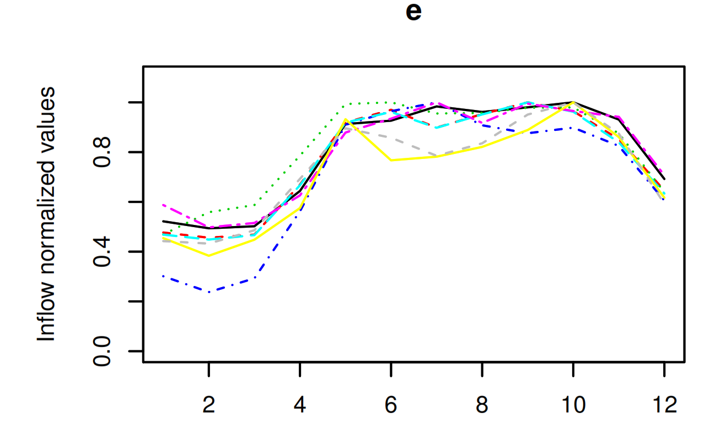
Guavio | 1412017 | Chinchina | 1412024 | Guatapé | 1312016 | Neusa | 1412038
Rucio | 1412032 | Campo Alegre | 1412025 | Nare | 1312018 | Checua | 1412040
Negro | 1412033 | San Eugenio | 1412026 | Nechi | 1212057 | azul
Tunjita | 1412034 | Miel I | 1312005 | Grande Tasajera | 1112014
Tomine | 1412036 | Calima | 1312010 | Porce II | 1112030 | Patron 5
Sisga | 1412037 | Digua | 1312013 | Porce III | 1112046 | Concepcion | 1112012
Baraya | 1412039 | Guarino | 1312042 | Pescadero | 1112048 | Guadalupe | 1112015
Teusaca | 1412041 | Manso | 1312043 | Quebradona | 1112060 | Tenche | 1112023
Betania | 1612009 | Prado | 1412019 |  |  | Urra | 1112029
El Quimbo | 1612047 | San Francisco | 1312028 | amarillo |  | canasgordas | 1112052
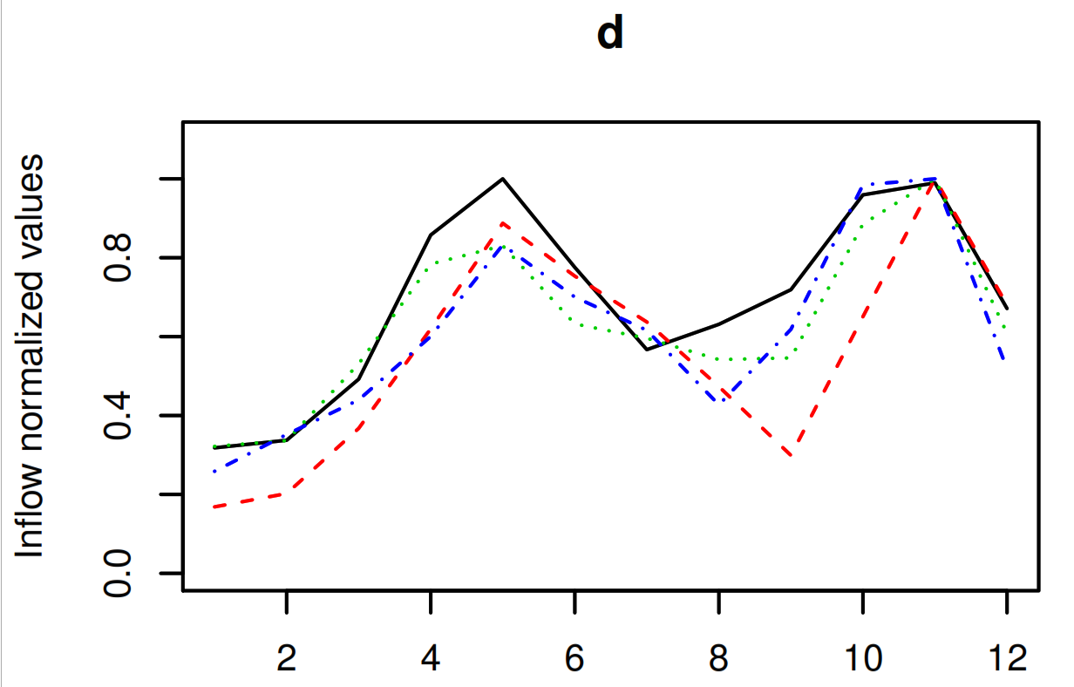
Amoya | 1312006 | Estrella | 1212027 |  |  | dolores | 1112059
 |  |  |  |  |  | pajarito | 1212058
verde |  | rosa |  |  |  | San Lorenzo | 1312002

 |  |  |  |  |  | rojo

